워크플로우
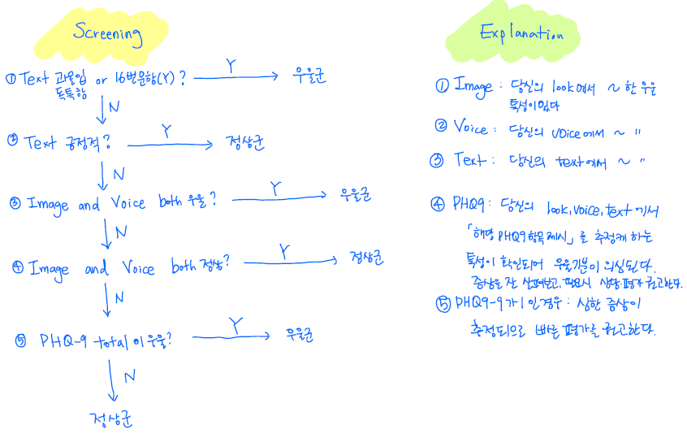
설명 1. 16가지의 체크리스트로 각 문항별 점수를 부여 (Table 1) 2. Table 2의 점수 계산 방법에 따라 Table 3의 점수를 계산. 3. Table 3의 분류 range 정의에 따라 Image, Voice, Text, PHQ9 total 분류를 시행. 4. 아래 플로우(Figure1)에 따라 우울 screening 및 설명을 시행.

Table 1. |  |  |  |  |  | Table 2. |  | Table 3.
문항 | Task | Qustionnaire | Explanation | Criteria | Score (Explanation 충족 시, Criteria 점수 부여, 해당하지 않으면 0점) |  | 점수 계산 |  | 점수 | 분류 | 분류 range
1 | Image | Apperance | 외모가 단정하지 않거나 위생관리가 잘 되지 않았다 | 1 |  | Image | 문항1~6합 | Image |  |  | 0~1: 정상 2~4: 우울
2 | Image | Apperance | 젊은 남성인데, 밝은 옷을 입었다 | -1 |  | Voice | 문항9~13합 | Voice |  |  | 0~2: 정상 3~4: 우울
3 | Image | Eye | 눈을 뜨고 있는 이미지 중, 눈동자에 생기가 없다 or 눈 주위에 힘이 없는 경우가 절반 이상인 경우 | 1 |  | Text | 문항14 | Text |  |  | 긍정적: 정상 과몰입: 우울 독특함: 우울 해당없음: 애매
4 | Image | Face | 이가 보이는 컷이 없다 or 이가 보이는 컷 중 윗니 4개가 보이는 컷이 절반 이하다 | 1 |  | PHQ9total | PHQ9 subscore 합 | PHQ9total |  |  | 0~3: 정상 4~8: 우울 PHQ9-9이 1이면 우울
5 | Image | Movement | 80퍼센트 이상의 컷에서 곧은 자세를 유지한다 | 1 |  | PHQ9-1(흥미저하) | 문항1 or 문항3 해당시 1점 | PHQ9-1(흥미저하)
6 | Image | PHQ9 | 상반신이 매우 말랐거나 매우 뚱뚱하다 | 1 |  | PHQ9-2(우울) | Image or Voice가 우울시 1점 | PHQ9-2(우울)
7 | Image | PHQ9 | 자세가 방어적이다(팔짱을 끼고 있다 or 어깨나 몸이 웅크려져 있다 or 이마를 찌푸리고 있다) | 1 |  | PHQ9-3(잠) | 평가불가이므로 무조건 0 | PHQ9-3(잠) | 0
8 | Voice | Power | 목소리가 작다 | 1 |  | PHQ9-4(피로) | 문항3 or 문항4 or 문항8 or 문항9 해당시 1점 | PHQ9-4(피로)
9 | Voice | Rate | 말이 느리다 | 1 |  | PHQ9-5(입맛) | 문항6 | PHQ9-5(입맛)
10 | Voice | Rate | 말이 매우 빠르다 | -1 |  | PHQ9-6(부정적) | 문항7 or 문항15 해당시 1점 | PHQ9-6(부정적)
11 | Voice | Pitch | 높낮이가 없고 단조롭다 | 1 |  | PHQ9-7(집중력저하) | 문항12 or 문항13 해당시 1점 | PHQ9-7(집중력저하)
12 | Voice | Length (per sentence) | 짧게 끊어서 말한다 (예, 시원해요. 힘들어요.) | 1 |  | PHQ9-8(느려짐) | 문항9 | PHQ9-8(느려짐)
13 | Voice | PHQ9 | 침묵이 길다 | 1 |  | PHQ9-9(자살사고) | 문항16 | PHQ9-9(자살사고)
14 | Text | 과몰입 | 그림에 자신을 이입한 극단적 부정/긍정 표현이 있다(예, 내가 타는 것 같다, 깨끗하다, 시원하다, 뛰어들고 싶다, 기분 좋다 등) | 과몰입->과몰입 독특함->독특함 긍정적->긍정적 그 외->해당없음
 |  | 독특함 | 냉소적 감정이나 해석, 독특한 해석(예, 나뭇가지에 감정을 이입), 불과 관련한 내용이 전혀 없는 경우
 |  | 긍정적 | 화재가 진화되거나 인명피해가 없기를 바라는 기대와 소망을 드러내거나, 상황에 대한 긍정적인 해석을 하거나, 긍정적인 상황을 연상 하는 경우
15 | Text | PHQ9 | 부정적인 단어가 많다 (정의?) | 1
16 | Text | PHQ9 | 죽음과 관련된 직접적/간접적 내용이 있다 (예, 불길에 뛰어들고 싶다, 죽고 싶다, 불과 같이 타고 싶다 등) | 1

Figure 1.

